Harmonogram
Analýza a dizajn | 0 | 6
Nákupo HW a krabicový SW | -1
Implementácia | 6 | 6
Testovanie | 12 | 4
Nasadenie | 16 | 3
Analýza a dizajn | 0 | 6
Nákupo HW a krabicový SW | -1
Implementácia | 6 | 6
Testovanie | 12 | 4
Nasadenie | 16 | 3
Analýza a dizajn | 0 | 6
Nákupo HW a krabicový SW | -1
Implementácia | 6 | 6
Testovanie | 12 | 4
Nasadenie | 16 | 3
Analýza a dizajn | 0 | 6
Nákupo HW a krabicový SW | -1
Implementácia | 6 | 6
Testovanie | 12 | 4
Nasadenie | 16 | 3
Analýza a dizajn | 0 | 6
Nákupo HW a krabicový SW | -1
Implementácia | 6 | 6
Testovanie | 12 | 4
Nasadenie | 16 | 3
Analýza a dizajn | 0 | 6
Nákupo HW a krabicový SW | -1
Implementácia | 6 | 6
Testovanie | 12 | 4
Nasadenie | 16 | 3
Analýza a dizajn | 7 | 6
Nákupo HW a krabicový SW | -1
Implementácia | 12 | 6
Testovanie | 18 | 4
Nasadenie | 22 | 3
Analýza a dizajn | 7 | 6
Nákupo HW a krabicový SW | -1
Implementácia | 6 | 6
Testovanie | 12 | 4
Nasadenie | 16 | 9
Analýza a dizajn | 7 | 6
Nákupo HW a krabicový SW | -1
Implementácia | 12 | 6
Testovanie | 18 | 4
Nasadenie | 22 | 3
Analýza a dizajn | 12 | 6
Nákupo HW a krabicový SW | -1
Implementácia | 18 | 6
Testovanie | 24 | 4
Nasadenie | 28 | 4
...
 |  |  |  |  |  | Harmonogram v mesiacoch od spustenia
# | Modul | Fáza projektu | Inkrement | INK START | INK END | Start | Korigovaný štart | Trvanie | Koniec
1 | Adaptér core banking služieb | Analýza a dizajn | Inkrement 1 | 2026-06-01 | 2027-12-31 | 1 | 0 | 6 | 6
 |  | Nákupo HW a krabicový SW |  |  |  |  | -1 |  | -1
 |  | Implementácia |  |  |  | 7 | 6 | 6 | 12
 |  | Testovanie |  |  |  | 13 | 12 | 4 | 16
 |  | Nasadenie |  |  |  | 17 | 16 | 3 | 19
2 | Autentifikačný modul | Analýza a dizajn | Inkrement 1 | 2026-06-01 | 2027-12-31 | 1 | 0 | 6 | 6
 |  | Nákupo HW a krabicový SW |  |  |  |  | -1 |  | -1
 |  | Implementácia |  |  |  | 7 | 6 | 6 | 12
 |  | Testovanie |  |  |  | 13 | 12 | 4 | 16
 |  | Nasadenie |  |  |  | 17 | 16 | 3 | 19
3 | Mobilná aplikácia - autentifikácia | Analýza a dizajn | Inkrement 1 | 2026-06-01 | 2027-12-31 | 1 | 0 | 6 | 6
 |  | Nákupo HW a krabicový SW |  |  |  |  | -1 |  | -1
 |  | Implementácia |  |  |  | 7 | 6 | 6 | 12
 |  | Testovanie |  |  |  | 13 | 12 | 4 | 16
 |  | Nasadenie |  |  |  | 17 | 16 | 3 | 19
4 | KYC | Analýza a dizajn | Inkrement 1 | 2026-06-01 | 2027-12-31 | 1 | 0 | 6 | 6
 |  | Nákupo HW a krabicový SW |  |  |  |  | -1 |  | -1
 |  | Implementácia |  |  |  | 7 | 6 | 6 | 12
 |  | Testovanie |  |  |  | 13 | 12 | 4 | 16
 |  | Nasadenie |  |  |  | 17 | 16 | 3 | 19
5 | Webový portál ŠP | Analýza a dizajn | Inkrement 4 | 2026-06-01 | 2027-12-31 | 1 | 0 | 6 | 6
 |  | Nákupo HW a krabicový SW |  |  |  |  | -1 |  | -1
 |  | Implementácia |  |  |  | 7 | 6 | 6 | 12
 |  | Testovanie |  |  |  | 13 | 12 | 4 | 16
 |  | Nasadenie |  |  |  | 17 | 16 | 3 | 19
6 | OpenAPI | Analýza a dizajn | Inkrement 1 | 2026-06-01 | 2027-12-31 | 1 | 0 | 6 | 6
 |  | Nákupo HW a krabicový SW |  |  |  |  | -1 |  | -1
 |  | Implementácia |  |  |  | 7 | 6 | 6 | 12
 |  | Testovanie |  |  |  | 13 | 12 | 4 | 16
 |  | Nasadenie |  |  |  | 17 | 16 | 3 | 19
7 | Modul platobných funkcionalít | Analýza a dizajn | Inkrement 2 | 2027-01-01 | 2028-06-30 | 8 | 7 | 6 | 13
 |  | Nákupo HW a krabicový SW |  |  |  |  | -1 |  | -1
 |  | Implementácia |  |  |  | 13 | 12 | 6 | 18
 |  | Testovanie |  |  |  | 19 | 18 | 4 | 22
 |  | Nasadenie |  |  |  | 23 | 22 | 3 | 25
8 | Modul všeobecných funkcionalít | Analýza a dizajn | Inkrement 2 | 2027-01-01 | 2028-06-30 | 8 | 7 | 6 | 13
 |  | Nákupo HW a krabicový SW |  |  |  |  | -1 |  | -1
 |  | Implementácia |  |  |  | 7 | 6 | 6 | 12
 |  | Testovanie |  |  |  | 13 | 12 | 4 | 16
 |  | Nasadenie |  |  |  | 17 | 16 | 9 | 25
9 | Mobilná aplikácia - autorizácia a notifikácie | Analýza a dizajn | Inkrement 2 | 2027-01-01 | 2028-06-30 | 8 | 7 | 6 | 13
 |  | Nákupo HW a krabicový SW |  |  |  |  | -1 |  | -1
 |  | Implementácia |  |  |  | 13 | 12 | 6 | 18
 |  | Testovanie |  |  |  | 19 | 18 | 4 | 22
 |  | Nasadenie |  |  |  | 23 | 22 | 3 | 25
10 | Modul rozpočtových funkcionalít | Analýza a dizajn | Inkrement 3 | 2027-06-01 | 2028-12-31 | 13 | 12 | 6 | 18
 |  | Nákupo HW a krabicový SW |  |  |  |  | -1 |  | -1
 |  | Implementácia |  |  |  | 19 | 18 | 6 | 24
 |  | Testovanie |  |  |  | 25 | 24 | 4 | 28
 |  | Nasadenie |  |  |  | 29 | 28 | 4 | 32
11 | Migrácia do RPC | Analýza a dizajn | Inkrement 5 | 2026-06-01 | 2027-12-31 | 1 | 0 | 6 | 6
 |  | Nákupo HW a krabicový SW |  |  |  |  | -1 |  | -1
 |  | Implementácia |  |  |  | 19 | 18 | 6 | 24
 |  | Testovanie |  |  |  | 25 | 24 | 4 | 28
 |  | Nasadenie |  |  |  | 29 | 28 | -9 | 19
12 |  |  |  |  |  | 0 | -1 |  | -1
 |  |  |  |  |  |  | -1 |  | -1
 |  |  |  |  |  |  | -1 |  | -1
 |  |  |  |  |  |  | -1 |  | -1
 |  |  |  |  |  |  | -1 | 1 | 0
13 |  |  |  |  |  | 0 | -1 |  | -1
 |  |  |  |  |  |  | -1 |  | -1
 |  |  |  |  |  |  | -1 |  | -1
 |  |  |  |  |  |  | -1 |  | -1
 |  |  |  |  |  |  | -1 | 1 | 0
14 |  |  |  |  |  | 0 | -1 |  | -1
 |  |  |  |  |  |  | -1 |  | -1
 |  |  |  |  |  |  | -1 |  | -1
 |  |  |  |  |  |  | -1 |  | -1
 |  |  |  |  |  |  | -1 | 1 | 0
15 |  |  |  |  |  | 0 | -1 |  | -1
 |  |  |  |  |  |  | -1 |  | -1
 |  |  |  |  |  |  | -1 |  | -1
 |  |  |  |  |  |  | -1 |  | -1
 |  |  |  |  |  |  | -1 | 1 | 0
16 |  |  |  |  |  | 0 | -1 |  | -1
 |  |  |  |  |  |  | -1 |  | -1
 |  |  |  |  |  |  | -1 |  | -1
 |  |  |  |  |  |  | -1 |  | -1
 |  |  |  |  |  |  | -1 | 1 | 0
17 |  |  |  |  |  | 0 | -1 |  | -1
 |  |  |  |  |  |  | -1 |  | -1
 |  |  |  |  |  |  | -1 |  | -1
 |  |  |  |  |  |  | -1 |  | -1
 |  |  |  |  |  |  | -1 | 1 | 0
18 |  |  |  |  |  | 0 | -1 |  | -1
 |  |  |  |  |  |  | -1 |  | -1
 |  |  |  |  |  |  | -1 |  | -1
 |  |  |  |  |  |  | -1 |  | -1
 |  |  |  |  |  |  | -1 | 1 | 0
19 |  |  |  |  |  | 0 | -1 |  | -1
 |  |  |  |  |  |  | -1 |  | -1
 |  |  |  |  |  |  | -1 |  | -1
 |  |  |  |  |  |  | -1 |  | -1
 |  |  |  |  |  |  | -1 | 1 | 0
20 |  |  |  |  |  | 0 | -1 |  | -1
 |  |  |  |  |  |  | -1 |  | -1
 |  |  |  |  |  |  | -1 |  | -1
 |  |  |  |  |  |  | -1 |  | -1
 |  |  |  |  |  |  | -1 | 1 | 0
21 |  |  |  |  |  | 0 | -1 |  | -1
 |  |  |  |  |  |  | -1 |  | -1
 |  |  |  |  |  |  | -1 |  | -1
 |  |  |  |  |  |  | -1 |  | -1
 |  |  |  |  |  |  | -1 | 1 | 0

Procesné mapy
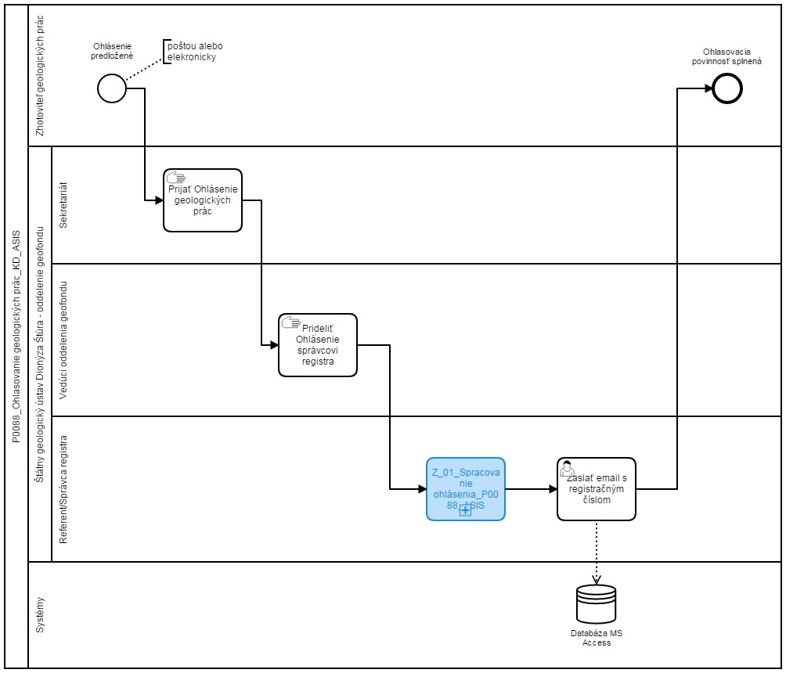
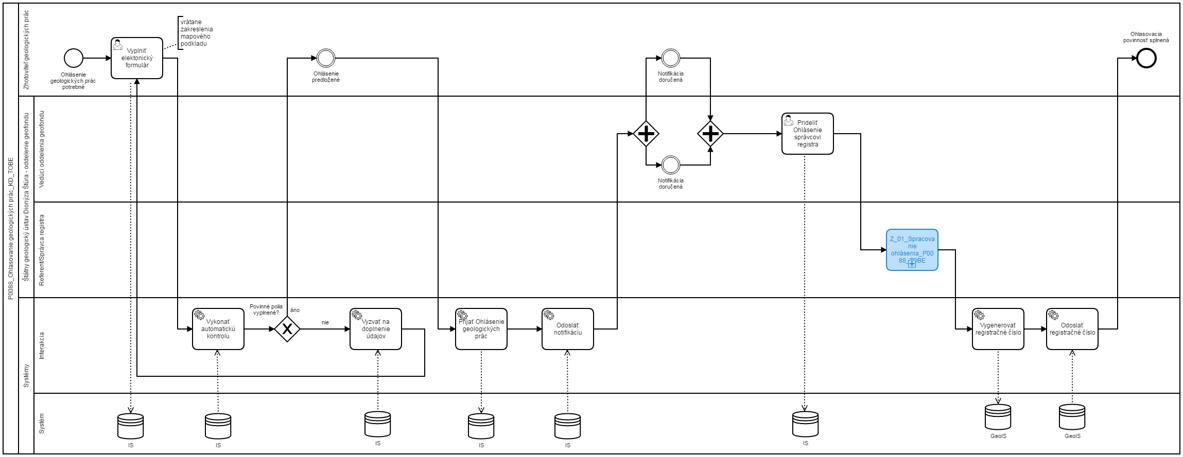
Sem prosím vložte procesnú mapu stavu AS IS a stavu TO BE
napr.
AS IS | TO BE

